60
Кількість діючих суб’єктів господарювання
Number of aсtive business entities
 |  |  |  |  |  |  | (од / units)

 | 2016 | 2017 | 2018 | 2019 | 2020
 | 1865631 | 1805144 | 1839672 | 1941701 | 1973652

Кількість зайнятих працівників у суб’єктів господарювання
Number of persons employed of business entities
 |  |  |  |  |  | (тис. осіб / thsd. persons)

 | 2016 | 2017 | 2018 | 2019 | 2020
 | 8244.0 | 8271.3 | 8661.4 | 9145.5 | 9057.1

61
Витрати на персонал суб’єктів господарювання
Personnel costs of business entities
 |  |  |  |  | (млн.грн / mln.UAH)

 | 2016 | 2017 | 2018 | 2019 | 2020
 | 477294.0 | 620357.3 | 790694.4 | 970688.3 | 1061844.0

Обсяг реалізованої продукції (товарів, послуг) суб’єктів господарювання
Turnover of business entities

 |  |  |  |  | (млн.грн / mln.UAH)

 | 2016 | 2017 | 2018 | 2019 | 2020
 | 6877077.3 | 8467031.9 | 10148847.1 | 10725442.9 | 11285578.9

66
Кількість підприємств
Number of enterprises
 |  |  |  |  |  |  | (од / units)

 | 2016 | 2017 | 2018 | 2019 | 2020
 | 306470 | 338341 | 355956 | 380673 | 373897

Кількість зайнятих працівників
Number of persons employed

 |  |  |  |  |  | (тис. осіб / thsd. persons)

 | 2016 | 2017 | 2018 | 2019 | 2020
 | 5936.8 | 5943.2 | 6088.4 | 6535.2 | 6491.3

67
Витрати на персонал
Personnel costs
 |  |  |  |  |  | (млн.грн / mln.UAH)

 | 2016 | 2017 | 2018 | 2019 | 2020
 | 456610.4 | 595421.9 | 759065.0 | 939555.2 | 1032618.0

Обсяг реалізованої продукції (товарів, послуг)
Turnover
 |  |  |  |  |  | (млн.грн / mln.UAH)

 | 2016 | 2017 | 2018 | 2019 | 2020
 | 6387872.7 | 7862695.2 | 9388092.1 | 9841060.7 | 10273152.5

68
Капітальні інвестиції
Capital investment
 |  |  |  |  |  |  | (млн.грн / mln.UAH)

 | 2016 | 281667.9
 | 2017 | 359159.8
 | 2018 | 471115.5
 | 2019 | 524474.1
 | 2020 | 398478.1

Прибуток і збиток до оподаткування підприємств
Profit and loss before taxation of enterprises
 |  |  |  |  |  |  | (млн.грн / mln.UAH)

 |  | 2016 | 2017 | 2018 | 2019 | 2020
 | прибуток до оподаткування | 523759.4 | 674386.5 | 746530.5 | 933160 | 848622.7
 | збиток до оподаткування | 373124.3 | 356216.1 | 299681.2 | 256598.1 | 539244.5

145-149
Методологічні пояснення
У збірнику наведена статистична інформація про діяльність суб’єктів господарювання, які спостерігаються в межах державної статистики підприємств, що враховує вимоги Постанови Ради (ЄЕС) від 15.03.1993 № 696/93 "Про статистичні одиниці спостереження та аналізу виробничої системи Європейської спільноти", Регламенту (ЄС) № 295/2008 Європейського парламенту і Ради від 11.03.2008 зі структурної статистики підприємств та Регламенту Комісії (ЄС) № 250/2009 від 11.03.2009, що впроваджує Регламент (ЄС) № 295/2008 Європейського парламенту і Ради, який стосується визначень характеристик і технічного формату передачі даних.
Відповідно до Концепції розвитку державної статистики підприємств України, затвердженої наказом Держкомстату від 28.12.2007 № 478, державна статистика підприємств – це комплексна, послідовна та узгоджена система статистичних інструментів для отримання, обробки, синтезу та оцінки інформації щодо різних аспектів підприємницької діяльності суб’єктів господарювання секторів нефінансових та фінансових корпорацій, а також відповідна інформаційна база, характерною рисою якої є узгодженість даних із достатньо високим рівнем їх уніфікації.
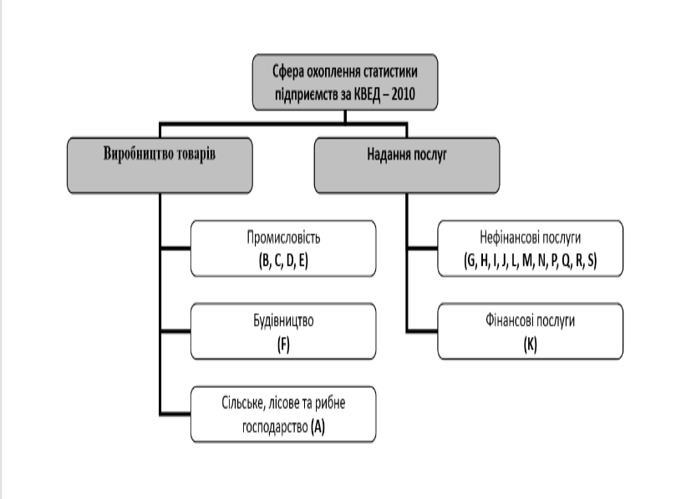

Підприємництво – це самостійна, ініціативна, систематична, на власний ризик господарська діяльність, що здійснюється суб’єктами господарювання (підприємцями) з метою досягнення економічних і соціальних результатів та одержання прибутку.
Суб’єктами господарювання визнаються учасники господарських відносин, які здійснюють господарську діяльність, реалізуючи господарську компетенцію (сукупність господарських прав та обов’язків), мають відокремлене майно і несуть відповідальність за своїми зобов'язаннями в межах цього майна, крім випадків, передбачених законодавством.
До суб’єктів господарювання належать підприємства-юридичні особи та фізичні особи-підприємці.
Підприємство-юридична особа (далі – підприємство) – самостійний суб’єкт господарювання, створений компетентним органом державної влади або органом місцевого самоврядування, або іншими суб’єктами для задоволення суспільних та особистих потреб шляхом систематичного здійснення виробничої, науково-дослідної, торговельної, іншої господарської діяльності в порядку, передбаченому Господарським кодексом України та іншими законами. Підприємство не має у своєму складі інших юридичних осіб, але має право створювати філії, представництва, відділення та інші відокремлені підрозділи, які не мають статусу юридичної особи.
Фізична особа-підприємець – зареєстрована в установленому порядку фізична особа з метою здійснення підприємницької діяльності.
Основний вид економічної діяльності – вид діяльності підприємства, що створює найбільшу частку доданої вартості на підприємстві.
Інституціональний підхід – спосіб узагальнення даних, за яким показники усіх видів економічної діяльності суб’єкта враховуються у зведеннях за тим видом економічної діяльності, який визначено як основний.
Функціональний підхід – спосіб узагальнення даних, за яким показники діяльності суб’єктів формуються за однорідними видами діяльності.
Статистична інформація наведена без урахування даних по бюджетних установах.
Діяльність суб’єктів господарювання
Розділ містить інформацію про статистичні показники, що характеризують стан та тенденції розвитку суб’єктів господарювання з розподілом на підприємства та фізичні особи-підприємці.
Визначення показників по суб’єктах господарювання, вміщених у розділі, наведено нижче.

Статистичні дані розділу сформовано по суб’єктах господарювання за інституціональним підходом.
Кількість діючих підприємств, зайнятість і оплата праці на підприємствах
Кількість зайнятих працівників - кількість штатних, позаштатних і неоплачуваних (власників, засновників підприємства та членів їх сімей) працівників підприємства.
Кількість найманих працівників - кількість штатних і позаштатних (працюючих за договорами та за сумісництвом) працівників підприємства.
Кількість найманих працівників в еквіваленті повної зайнятості – умовна кількість працівників, що відпрацювали повний робочий день, яка необхідна для виконання встановленого (визначеного) підприємством обсягу робіт (послуг).
Витрати на персонал складаються із:
витрат на оплату праці – нарахована заробітна плата за окладами й тарифами, премії та заохочення, матеріальна допомога, компенсаційні виплати, оплата відпусток та іншого невідпрацьованого часу, інші витрати на оплату праці;
відрахувань на соціальні заходи – сума єдиного внеску на загальнообов'язкове державне соціальне страхування працівників підприємства, що сплачує роботодавець.

Статистичні дані розділу сформовано по підприємствах за інституціональним підходом.
Активи, власний капітал і зобов’язання підприємств
Активи – ресурси, контрольовані підприємством у результаті минулих подій, використання яких, як очікується, призведе до отримання економічних вигод у майбутньому.
Власний капітал – різниця між активами і зобов'язаннями підприємства.
Дебіторська заборгованість – сума заборгованості дебіторів підприємству на певну дату: покупців, замовників та інших дебіторів (уключаючи заборгованість забезпечену векселями) за надані їм продукцію, товари, роботи або послуги; фінансових і податкових органів за податками, зборами та іншими платежами до бюджету; також заборгованість із сум нарахованих дивідендів, процентів, роялті тощо; заборгованість пов’язаних сторін та із внутрішніх розрахунків; сума авансів наданих іншим підприємствам та інша поточна дебіторська заборгованість. Показники дебіторської заборгованості у разі створення щодо неї резерву сумнівних боргів наводяться в балансі за чистою реалізаційною вартістю.
Зобов’язання – заборгованість підприємства, яка виникла внаслідок минулих подій і погашення якої в майбутньому, як очікується, призведе до зменшення ресурсів підприємства, що втілюють у собі економічні вигоди.
Поточна кредиторська заборгованість – сума заборгованості підприємства: за матеріальні цінності, виконані роботи та отримані послуги (уключаючи заборгованість забезпечену векселями); за усіма видами платежів до бюджету (включаючи податки з працівників підприємства); за відрахуваннями на загальнообов'язкове державне соціальне страхування, страхування майна підприємства та індивідуальне страхування його працівників; з оплати праці, включаючи депоновану заробітну плату; сума авансів, одержаних від інших осіб; сума заборгованості підприємства його учасникам (засновникам), пов'язана з розподілом прибутку (дивіденди тощо) і капіталу; сума заборгованості підприємства пов'язаним сторонам та з внутрішніх розрахунків; сума інших поточних зобов'язань; також сума довгострокових зобов'язань, яка підлягає погашенню протягом дванадцяти місяців з дати балансу.
Оборотні активи – гроші та їх еквіваленти, що не обмежені у використанні, а також інші активи, призначені для реалізації чи використання протягом операційного циклу чи протягом дванадцяти місяців з дати балансу.

Статистичні дані розділу сформовано по підприємствах за інституціональним підходом.
Статистична інформація наведена без урахування даних по банках.
Економічна та інвестиційна діяльність підприємств
Обсяг реалізованої продукції (товарів, послуг) визначається за ціною продажу відвантаженої готової продукції (товарів, послуг), що зазначена в оформлених як підстава для розрахунків з покупцями (замовниками) документах (уключаючи продукцію (товари, послуги) за бартерним контрактом), за вирахуванням податку на додану вартість.
Обсягом реалізованої продукції (товарів, послуг) сільського господарства, мисливства та надання пов’язаних із ними послуг є вартість реалізованої власної продукції сільського господарства, продукції мисливства, а також вартість послуг сільськогосподарського характеру та послуг, пов’язаних із мисливством.
Обсягом реалізованої продукції (товарів, послуг) лісового господарства та лісозаготівлі є вартість реалізованої продукції (товарів) та послуг, пов’язаних з веденням лісового господарства та лісозаготівлі.
Обсягом реалізованої продукції (товарів, послуг) добувної промисловості і розроблення кар'єрів; переробної промисловості, постачання електроенергії, газу, пари та кондиційованого повітря є вартість відвантаженої за межі підприємства готової продукції (товарів, послуг) за ціною продажу.
Обсягом реалізованої продукції (товарів, послуг) водопостачання; каналізації, поводження з відходами у частині водопостачання є вартість реалізованої за межі підприємства готової продукції та послуг за ціною продажу; у частині каналізації – вартість послуг з очищення, оброблення, обслуговування каналізаційних систем; у частині поводження з відходами – вартість послуг зі збирання, оброблення, знищення відходів.
Обсягом реалізованої продукції (товарів, послуг) будівництва є вартість реалізованих будівельних і монтажних робіт, виконаних під час нового будівництва, розширення, реконструкції, реставрації, технічного переоснащення підприємств і ремонту будівель і споруд.
Обсягом реалізованої продукції (товарів, послуг) оптової та роздрібної торгівлі; ремонту автотранспортних засобів і мотоциклів є товарооборот, що включає покупну вартість товарів і величину торгової націнки. Послуги з ремонту оцінюються за вартістю наданих послуг.
Обсягом реалізованої продукції (товарів, послуг) діяльності транспорту, складського господарства, поштової та кур’єрської діяльності є вартість реалізованих за межі підприємства послуг від усіх видів перевезень; послуг зі зберігання та складування всіх видів товарів на товарних складах загального призначення, у зерносховищах, складах-холодильниках, бункерах тощо без урахування вартості товару, прийнятого на зберігання; послуг із допоміжного обслуговування транспорту, транспортного оброблення вантажів (вантажно-розвантажувальні роботи); послуг із приймання, обробки, перевезення та доставки (вручення) внутрішньої та міжнародної пошти, включаючи посилки та бандеролі, доставку поштових відправлень кур’єром, доставку державних пенсій та грошових допомог, інших соціальних виплат, надання послуг з оренди абонентських поштових скриньок, приймання передплати та доставку вітчизняних та зарубіжних періодичних друкованих видань; у частині іншої поштової та кур’єрської діяльності – вартість наданих послуг з виймання, перевезення і доставки листів, бандеролей та посилок, що здійснюється іншими суб’єктами господарювання (крім національного оператора поштового зв’язку).
...

